0. Secuenciales
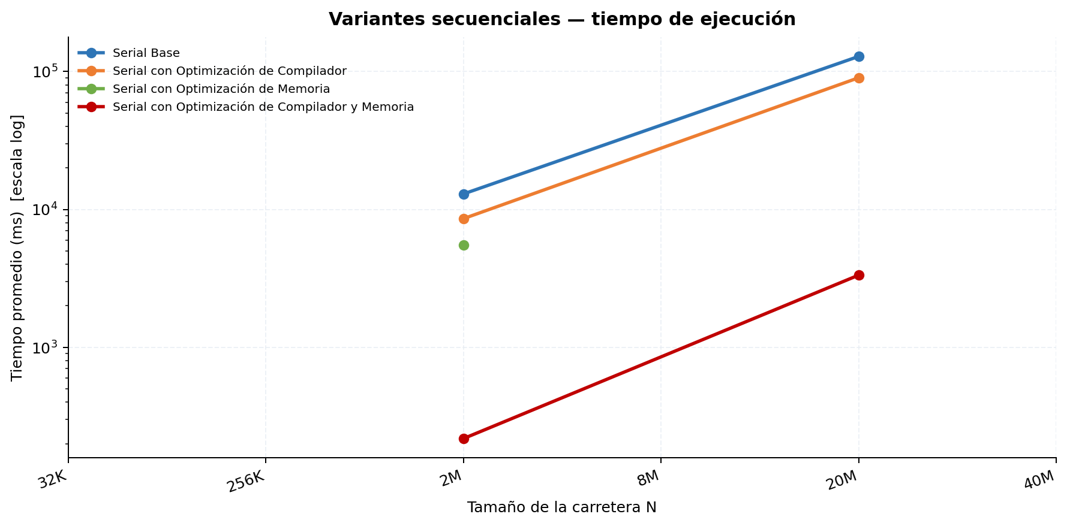
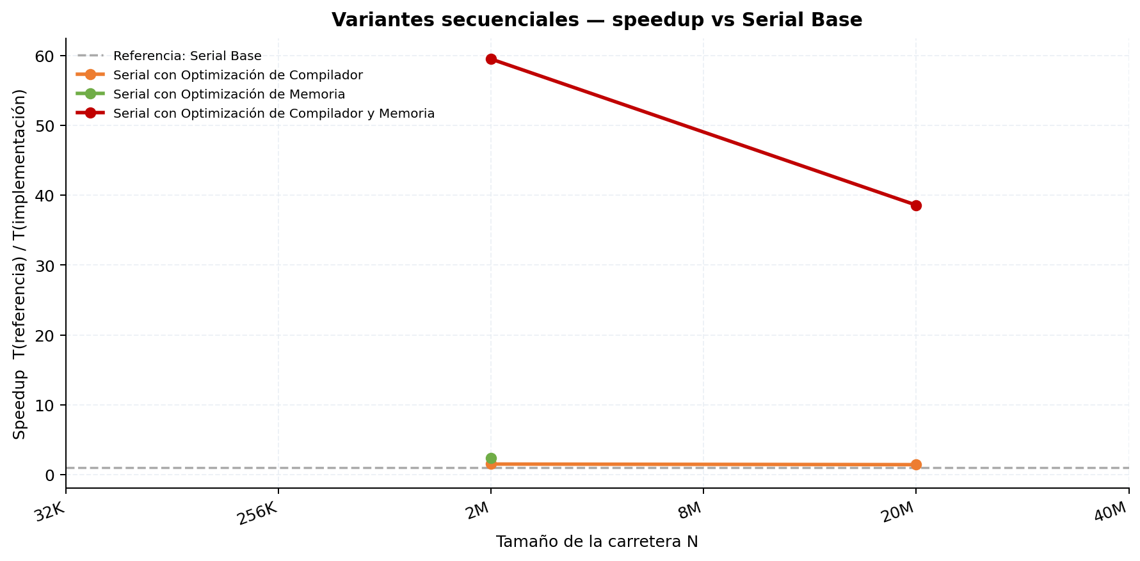
Etapa 0 — Comparación entre variantes secuenciales
Tabla 1 — Mediciones individuales (ms)
Serial Base
Rep. | N=32K | N=256K | N=2M | N=8M | N=20M | N=40M
1 | — | — | 12,874.550 | — | 128,873.381 | —
2 | — | — | 13,043.870 | — | — | —
Promedio | — | — | 12,959.210 | — | 128,873.381 | —
Desv. Est. | — | — | 84.660 | — | 0.000 | —
CV (%) | — | — | 0.65 | — | 0.00 | —

Serial con Optimización de Compilador
Rep. | N=32K | N=256K | N=2M | N=8M | N=20M | N=40M
1 | — | — | 8,698.322 | — | 90,252.827 | —
2 | — | — | 8,456.004 | — | — | —
Promedio | — | — | 8,577.163 | — | 90,252.827 | —
Desv. Est. | — | — | 121.159 | — | 0.000 | —
CV (%) | — | — | 1.41 | — | 0.00 | —

Serial con Optimización de Memoria
Rep. | N=32K | N=256K | N=2M | N=8M | N=20M | N=40M
1 | — | — | 5,492.581 | — | — | —
2 | — | — | 5,514.917 | — | — | —
Promedio | — | — | 5,503.749 | — | — | —
Desv. Est. | — | — | 11.168 | — | — | —
CV (%) | — | — | 0.20 | — | — | —

Serial con Optimización de Compilador y Memoria
Rep. | N=32K | N=256K | N=2M | N=8M | N=20M | N=40M
1 | — | — | 216.734 | — | 3,340.209 | —
2 | — | — | 218.906 | — | — | —
Promedio | — | — | 217.820 | — | 3,340.209 | —
Desv. Est. | — | — | 1.086 | — | 0.000 | —
CV (%) | — | — | 0.50 | — | 0.00 | —

Tabla 2 — Tiempo promedio y Speedup (referencia: Serial Base)
Implementación | N=32K Promedio (ms) | N=32K Speedup | N=256K Promedio (ms) | N=256K Speedup | N=2M Promedio (ms) | N=2M Speedup | N=8M Promedio (ms) | N=8M Speedup | N=20M Promedio (ms) | N=20M Speedup | N=40M Promedio (ms) | N=40M Speedup | Speedup Promedio
Serial Base | N/D | 1.0000 | N/D | 1.0000 | 12,959.210 | 1.0000 | N/D | 1.0000 | 128,873.381 | 1.0000 | N/D | 1.0000 | 1.00
Serial con Optimización de Compilador | N/D | N/D | N/D | N/D | 8,577.163 | 1.5109 | N/D | N/D | 90,252.827 | 1.4279 | N/D | N/D
Serial con Optimización de Memoria | N/D | N/D | N/D | N/D | 5,503.749 | 2.3546 | N/D | N/D | N/D | N/D | N/D | N/D
Serial con Optimización de Compilador y Memoria | N/D | N/D | N/D | N/D | 217.820 | 59.4950 | N/D | N/D | 3,340.209 | 38.5824 | N/D | N/D

1. MPI sin optimización
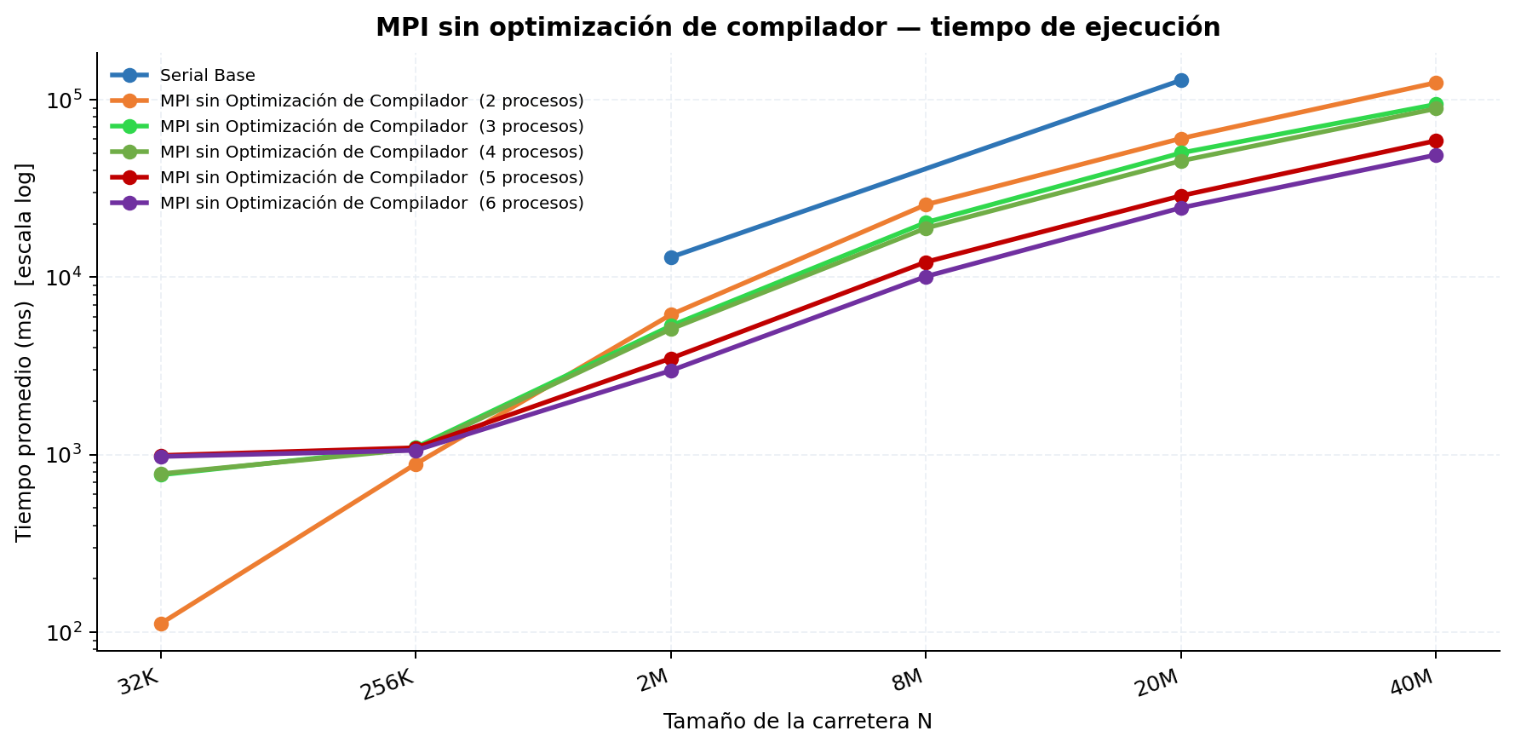
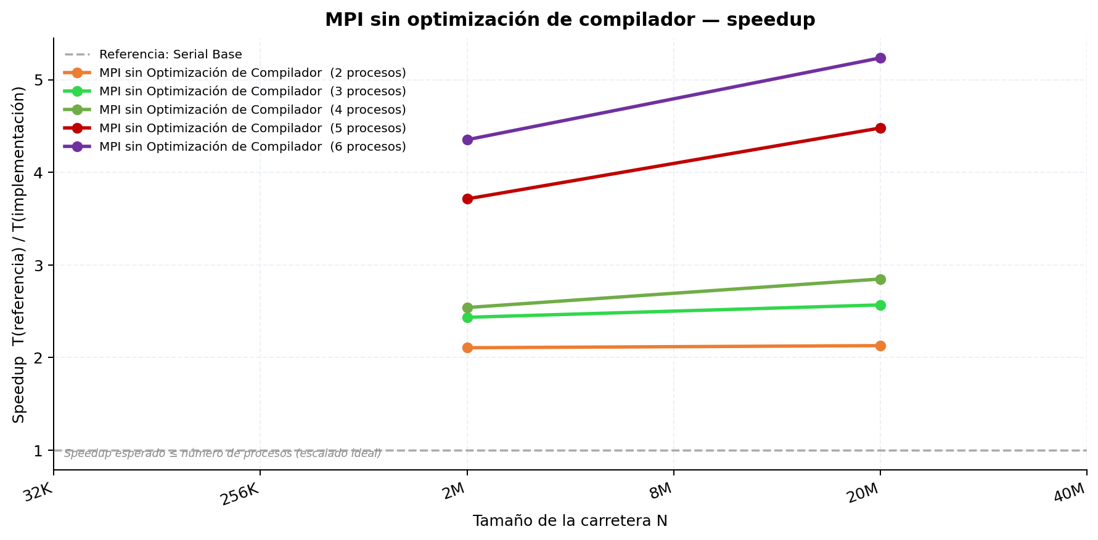
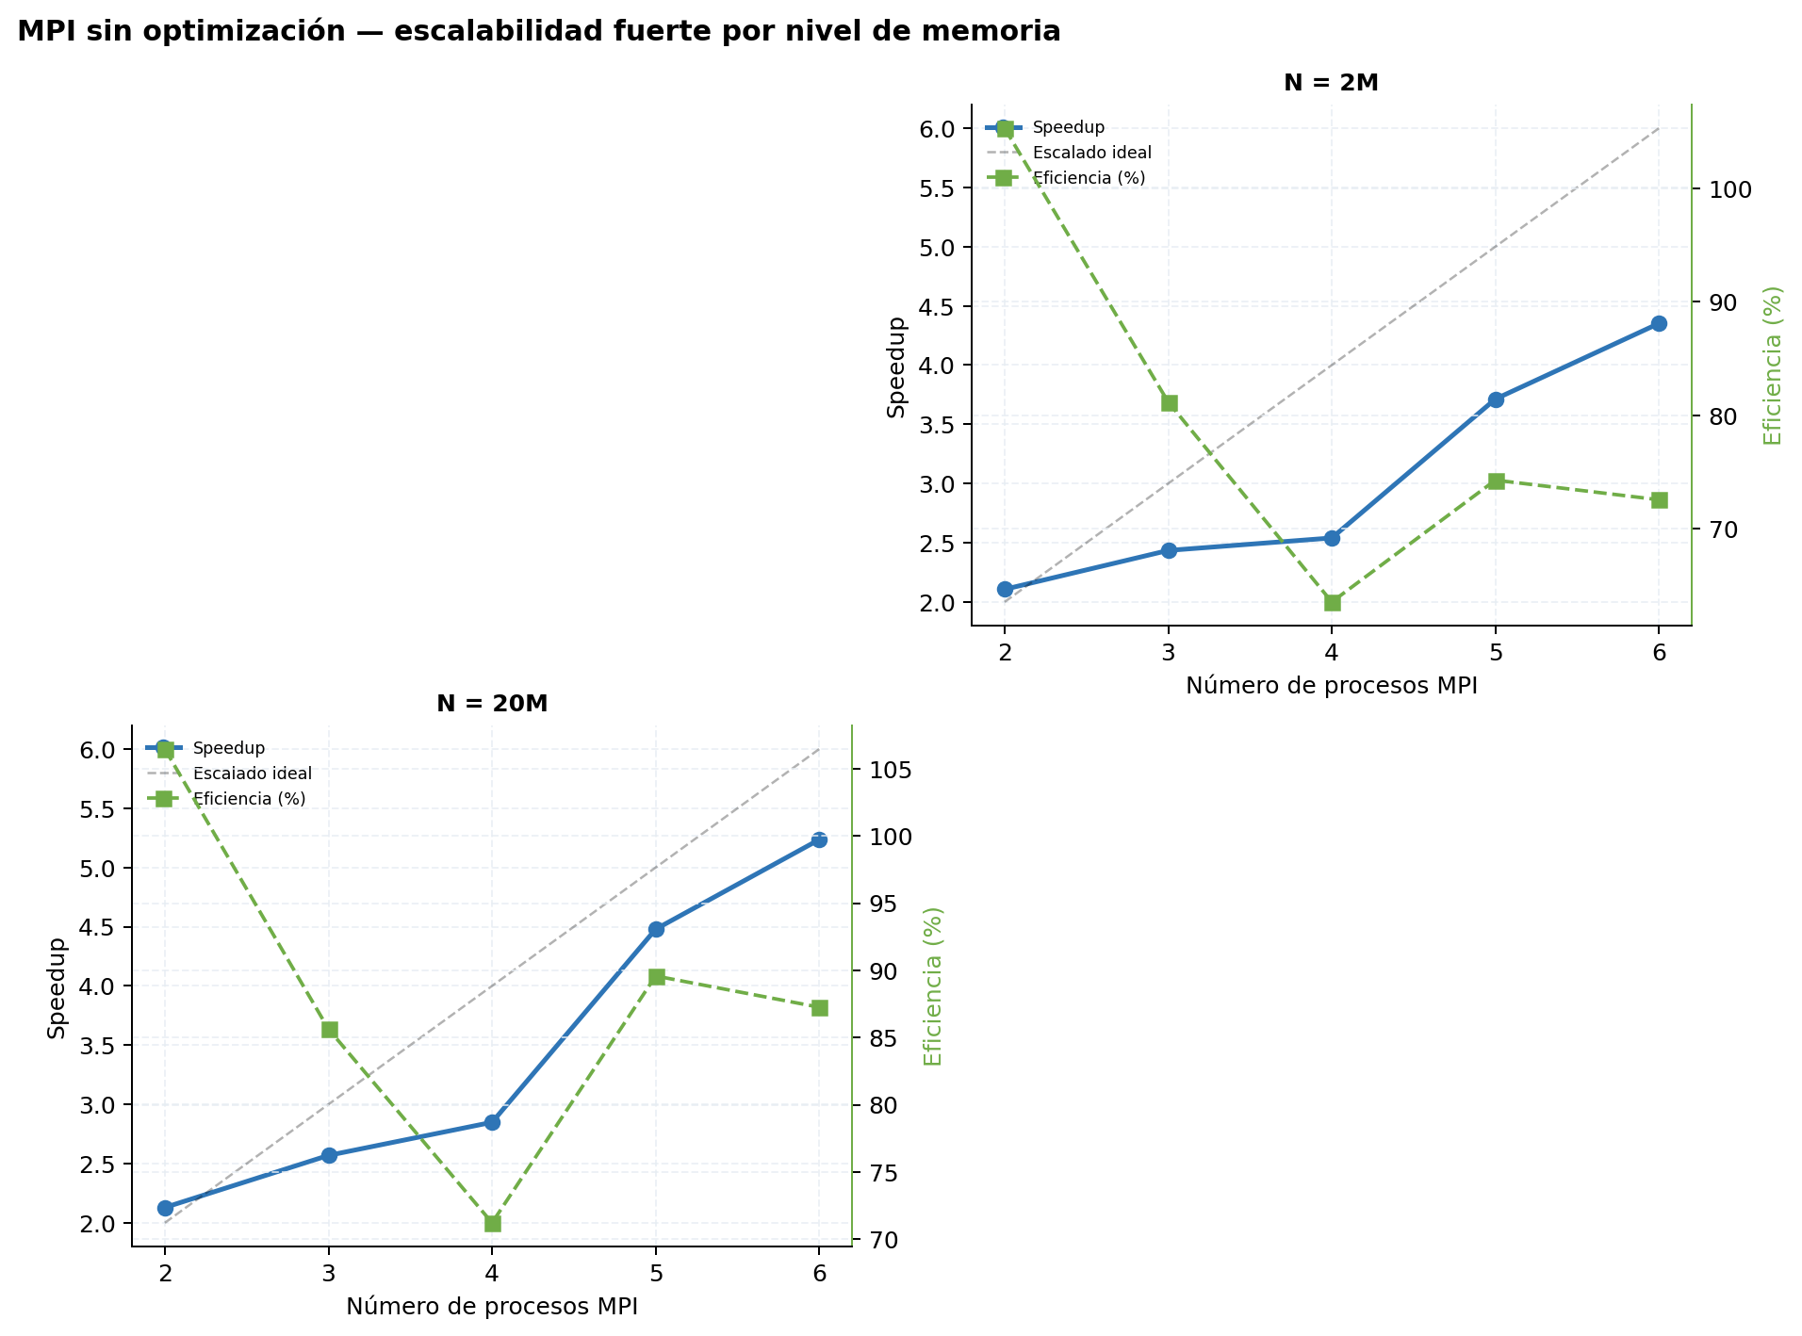
Etapa 1 — Serial Base vs MPI sin optimización de compilador
Tabla 1 — Mediciones individuales (ms)
Serial Base
Rep. | N=32K | N=256K | N=2M | N=8M | N=20M | N=40M
1 | — | — | 12,874.550 | — | 128,873.381 | —
2 | — | — | 13,043.870 | — | — | —
3 | — | — | — | — | — | —
4 | — | — | — | — | — | —
5 | — | — | — | — | — | —
6 | — | — | — | — | — | —
7 | — | — | — | — | — | —
8 | — | — | — | — | — | —
9 | — | — | — | — | — | —
10 | — | — | — | — | — | —
Promedio | — | — | 12,959.210 | — | 128,873.381 | —
Desv. Est. | — | — | 84.660 | — | 0.000 | —
CV (%) | — | — | 0.65 | — | 0.00 | —

MPI sin Optimización de Compilador (2 procesos)
Rep. | N=32K | N=256K | N=2M | N=8M | N=20M | N=40M
1 | 109.575 | 872.193 | 7,037.764 | 27,760.315 | 44,014.062 | 121,695.972
2 | 108.089 | 863.339 | 6,864.392 | 27,557.643 | 68,504.461 | 136,164.014
3 | 114.085 | 890.170 | 7,004.804 | 28,244.437 | 70,054.205 | 139,908.901
4 | 114.763 | 897.600 | 6,925.067 | 27,937.237 | 70,250.802 | 139,445.234
5 | 111.207 | 883.570 | 7,155.409 | 27,625.915 | 69,113.641 | 135,499.670
6 | 113.713 | 901.471 | 6,193.060 | 23,569.439 | 57,712.557 | 110,374.947
7 | 111.042 | 896.970 | 4,595.472 | 21,279.110 | 54,930.019 | 115,474.137
8 | 112.277 | 882.146 | 5,328.854 | 23,014.825 | 57,793.766 | 119,080.839
9 | 111.105 | 906.105 | 4,881.273 | 25,194.420 | 57,175.932 | 118,077.747
10 | 110.383 | 877.061 | 5,528.955 | 24,163.449 | 55,668.896 | 113,606.162
Promedio | 111.624 | 887.062 | 6,151.505 | 25,634.679 | 60,521.834 | 124,932.762
Desv. Est. | 1.993 | 13.074 | 934.279 | 2,382.266 | 8,227.489 | 10,927.477
CV (%) | 1.79 | 1.47 | 15.19 | 9.29 | 13.59 | 8.75

MPI sin Optimización de Compilador (3 procesos)
Rep. | N=32K | N=256K | N=2M | N=8M | N=20M | N=40M
1 | 146.029 | 1,123.378 | 8,623.348 | 33,701.939 | 80,274.213 | 114,950.661
2 | 144.562 | 1,104.690 | 8,583.442 | 34,154.662 | 79,753.268 | 153,707.181
3 | 923.707 | 941.035 | 4,700.785 | 18,839.960 | 46,408.169 | 93,739.584
4 | 930.292 | 938.527 | 4,650.455 | 18,873.099 | 46,812.389 | 93,446.620
5 | 924.110 | 937.839 | 4,662.700 | 18,757.809 | 46,832.575 | 92,899.254
6 | 924.914 | 1,192.706 | 4,078.885 | 14,656.677 | 41,415.864 | 77,506.297
7 | 923.857 | 1,217.404 | 4,780.778 | 16,994.505 | 40,820.008 | 78,463.717
8 | 929.591 | 1,219.356 | 4,114.188 | 15,123.490 | 39,398.092 | 82,288.710
9 | 926.453 | 1,098.250 | 4,214.235 | 15,948.788 | 39,513.736 | 75,417.208
10 | 924.269 | 1,212.181 | 4,811.386 | 16,395.408 | 40,400.038 | 80,201.599
Promedio | 769.778 | 1,098.537 | 5,322.020 | 20,344.634 | 50,162.835 | 94,262.083
Desv. Est. | 312.249 | 112.871 | 1,661.096 | 6,941.458 | 15,189.126 | 22,783.909
CV (%) | 40.56 | 10.27 | 31.21 | 34.12 | 30.28 | 24.17

MPI sin Optimización de Compilador (4 procesos)
Rep. | N=32K | N=256K | N=2M | N=8M | N=20M | N=40M
1 | 116.058 | 911.798 | 7,023.511 | 27,644.552 | 69,569.651 | 138,386.355
2 | 115.528 | 863.427 | 6,878.490 | 27,594.058 | 70,188.906 | 139,166.538
3 | 928.250 | 957.544 | 4,103.155 | 14,866.707 | 36,625.181 | 73,145.084
4 | 957.636 | 966.631 | 4,053.993 | 14,845.196 | 36,595.576 | 73,117.287
5 | 937.712 | 942.568 | 4,110.033 | 14,862.276 | 36,625.488 | 73,320.566
6 | 942.300 | 1,236.670 | 4,932.321 | 17,835.763 | 39,688.020 | 78,979.691
7 | 947.085 | 1,217.959 | 5,179.519 | 17,520.880 | 40,683.099 | 77,187.627
8 | 947.284 | 1,217.072 | 4,846.407 | 18,101.346 | 41,265.132 | 79,635.769
9 | 956.196 | 1,217.325 | 4,997.687 | 18,095.252 | 40,474.798 | 79,192.497
10 | 958.228 | 1,230.689 | 4,886.123 | 17,723.882 | 40,681.148 | 79,519.155
Promedio | 780.628 | 1,076.168 | 5,101.124 | 18,908.991 | 45,239.700 | 89,165.057
Desv. Est. | 332.535 | 150.239 | 1,004.278 | 4,547.180 | 12,443.514 | 24,937.133
CV (%) | 42.60 | 13.96 | 19.69 | 24.05 | 27.51 | 27.97

MPI sin Optimización de Compilador (5 procesos)
Rep. | N=32K | N=256K | N=2M | N=8M | N=20M | N=40M
1 | 996.196 | 1,089.873 | 3,490.354 | 12,210.404 | 29,683.407 | 57,498.372
2 | 981.491 | 1,089.110 | 3,496.458 | 12,181.614 | 20,479.014 | 59,215.551
3 | 993.289 | 1,097.422 | 3,488.896 | 12,174.295 | 29,715.506 | 58,900.245
4 | 1,002.693 | 1,103.042 | 3,482.622 | 12,180.089 | 29,686.315 | 58,916.718
5 | 994.348 | 1,088.402 | 3,488.002 | 12,191.102 | 29,699.461 | 58,869.997
6 | 985.450 | 1,094.371 | 3,480.014 | 12,182.670 | 29,721.437 | 58,948.438
7 | 981.887 | 1,091.578 | 3,481.503 | 12,187.338 | 29,677.709 | 58,897.276
8 | 1,011.571 | 1,094.591 | 3,506.868 | 12,188.466 | 29,675.939 | 59,061.351
9 | 982.751 | 1,100.900 | 3,485.597 | 12,174.891 | 29,693.747 | 58,983.421
10 | 969.037 | 1,091.459 | 3,499.663 | 12,177.843 | 29,690.093 | 58,878.593
Promedio | 989.871 | 1,094.075 | 3,489.998 | 12,184.871 | 28,772.263 | 58,816.996
Desv. Est. | 11.599 | 4.755 | 8.190 | 10.045 | 2,764.453 | 450.802
CV (%) | 1.17 | 0.43 | 0.23 | 0.08 | 9.61 | 0.77

MPI sin Optimización de Compilador (6 procesos)
Rep. | N=32K | N=256K | N=2M | N=8M | N=20M | N=40M
1 | 974.914 | 1,060.338 | 3,011.331 | 10,045.779 | 24,505.810 | 48,856.301
2 | 976.909 | 1,042.362 | 2,941.720 | 9,972.749 | 24,601.207 | 48,889.040
3 | 973.017 | 1,050.430 | 2,932.206 | 10,038.256 | 24,537.317 | 48,861.890
4 | 976.674 | 1,066.442 | 3,001.237 | 10,171.176 | 24,990.705 | 49,037.973
5 | 967.697 | 1,062.328 | 2,994.057 | 10,177.546 | 24,614.032 | 48,826.441
6 | 973.798 | 1,052.431 | 2,964.625 | 10,071.673 | 24,528.333 | 48,827.638
7 | 985.164 | 1,055.193 | 2,944.731 | 10,082.277 | 24,527.889 | 48,804.579
8 | 962.413 | 1,066.573 | 2,995.502 | 10,155.096 | 24,630.317 | 49,038.323
9 | 984.946 | 1,062.602 | 3,005.166 | 10,142.752 | 24,628.739 | 48,849.865
10 | 990.849 | 1,058.321 | 2,986.936 | 10,129.430 | 24,589.069 | 48,838.492
Promedio | 976.638 | 1,057.702 | 2,977.751 | 10,098.673 | 24,615.342 | 48,883.054
Desv. Est. | 8.063 | 7.281 | 27.805 | 63.916 | 132.475 | 80.517
CV (%) | 0.83 | 0.69 | 0.93 | 0.63 | 0.54 | 0.16

Tabla 2 — Tiempo promedio y Speedup (referencia: Serial Base)
Implementación | N=32K Promedio (ms) | N=32K Speedup | N=256K Promedio (ms) | N=256K Speedup | N=2M Promedio (ms) | N=2M Speedup | N=8M Promedio (ms) | N=8M Speedup | N=20M Promedio (ms) | N=20M Speedup | N=40M Promedio (ms) | N=40M Speedup | Speedup Promedio
Serial Base | N/D | 1.0000 | N/D | 1.0000 | 12,959.210 | 1.0000 | N/D | 1.0000 | 128,873.381 | 1.0000 | N/D | 1.0000 | 1.00
MPI sin Optimización de Compilador (2 procesos) | 111.624 | N/D | 887.062 | N/D | 6,151.505 | 2.1067 | 25,634.679 | N/D | 60,521.834 | 2.1294 | 124,932.762 | N/D
MPI sin Optimización de Compilador (3 procesos) | 769.778 | N/D | 1,098.537 | N/D | 5,322.020 | 2.4350 | 20,344.634 | N/D | 50,162.835 | 2.5691 | 94,262.083 | N/D
MPI sin Optimización de Compilador (4 procesos) | 780.628 | N/D | 1,076.168 | N/D | 5,101.124 | 2.5405 | 18,908.991 | N/D | 45,239.700 | 2.8487 | 89,165.057 | N/D
MPI sin Optimización de Compilador (5 procesos) | 989.871 | N/D | 1,094.075 | N/D | 3,489.998 | 3.7132 | 12,184.871 | N/D | 28,772.263 | 4.4791 | 58,816.996 | N/D
MPI sin Optimización de Compilador (6 procesos) | 976.638 | N/D | 1,057.702 | N/D | 2,977.751 | 4.3520 | 10,098.673 | N/D | 24,615.342 | 5.2355 | 48,883.054 | N/D

2. MPI con optimización
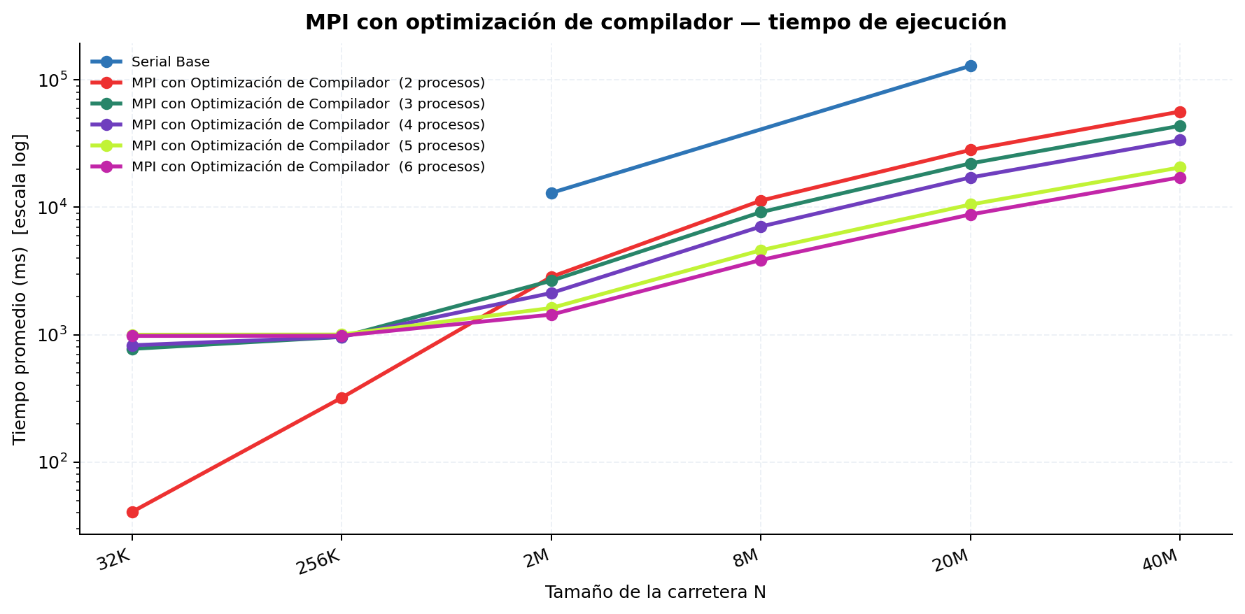
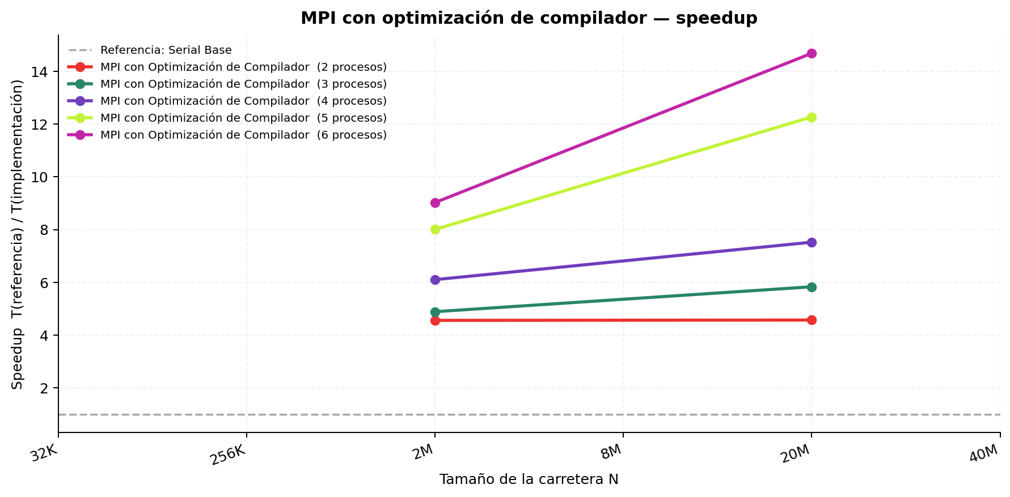
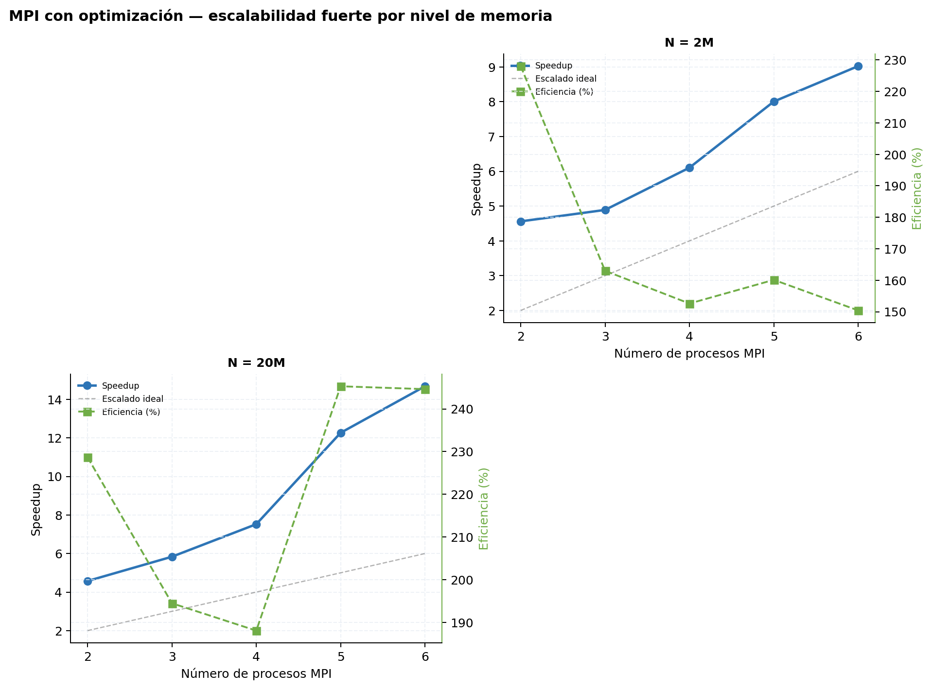
Etapa 2 — Serial Base vs MPI con optimización de compilador
Tabla 1 — Mediciones individuales (ms)
Serial Base
Rep. | N=32K | N=256K | N=2M | N=8M | N=20M | N=40M
1 | — | — | 12,874.550 | — | 128,873.381 | —
2 | — | — | 13,043.870 | — | — | —
3 | — | — | — | — | — | —
4 | — | — | — | — | — | —
5 | — | — | — | — | — | —
6 | — | — | — | — | — | —
7 | — | — | — | — | — | —
8 | — | — | — | — | — | —
9 | — | — | — | — | — | —
10 | — | — | — | — | — | —
Promedio | — | — | 12,959.210 | — | 128,873.381 | —
Desv. Est. | — | — | 84.660 | — | 0.000 | —
CV (%) | — | — | 0.65 | — | 0.00 | —

MPI con Optimización de Compilador (2 procesos)
Rep. | N=32K | N=256K | N=2M | N=8M | N=20M | N=40M
1 | 40.504 | 312.569 | 2,500.471 | 10,017.583 | 24,849.369 | 50,551.291
2 | 39.246 | 304.636 | 2,467.868 | 9,997.210 | 25,056.210 | 50,248.474
3 | 40.732 | 331.469 | 2,573.042 | 10,260.703 | 25,741.675 | 50,859.438
4 | 41.065 | 324.723 | 2,539.393 | 10,171.928 | 25,381.071 | 50,634.027
5 | 40.161 | 323.546 | 2,616.415 | 10,110.619 | 25,409.617 | 50,611.600
6 | 40.998 | 317.966 | 3,238.058 | 12,074.411 | 31,285.463 | 61,771.205
7 | 41.098 | 319.146 | 3,162.204 | 12,734.388 | 31,056.903 | 62,362.284
8 | 40.908 | 321.616 | 3,140.124 | 12,533.682 | 30,473.168 | 62,280.667
9 | 40.597 | 327.156 | 3,056.219 | 12,213.556 | 30,976.450 | 61,986.843
10 | 40.519 | 313.212 | 3,119.236 | 12,680.020 | 31,527.885 | 62,664.175
Promedio | 40.583 | 319.604 | 2,841.303 | 11,279.410 | 28,175.781 | 56,397.000
Desv. Est. | 0.527 | 7.489 | 306.990 | 1,184.193 | 2,907.112 | 5,821.787
CV (%) | 1.30 | 2.34 | 10.80 | 10.50 | 10.32 | 10.32

MPI con Optimización de Compilador (3 procesos)
Rep. | N=32K | N=256K | N=2M | N=8M | N=20M | N=40M
1 | 55.323 | 414.628 | 3,202.638 | 12,427.240 | 31,198.951 | 61,771.746
2 | 55.633 | 414.116 | 3,084.353 | 12,659.764 | 30,977.120 | 60,411.068
3 | 945.496 | 930.004 | 2,163.558 | 7,215.673 | 17,119.550 | 33,718.230
4 | 928.901 | 928.681 | 2,155.723 | 7,134.742 | 17,081.855 | 33,749.720
5 | 928.667 | 931.033 | 2,152.544 | 7,132.004 | 17,253.925 | 33,915.159
6 | 994.619 | 1,204.601 | 2,739.340 | 9,084.337 | 21,388.265 | 42,332.749
7 | 1,010.232 | 1,210.213 | 2,792.057 | 9,061.994 | 21,509.709 | 42,558.524
8 | 923.222 | 1,179.415 | 2,716.115 | 8,876.307 | 21,474.881 | 42,286.195
9 | 926.174 | 1,209.930 | 2,757.043 | 8,952.330 | 21,359.126 | 42,737.343
10 | 963.395 | 1,175.648 | 2,737.509 | 9,002.417 | 21,531.628 | 42,327.545
Promedio | 773.166 | 959.827 | 2,650.088 | 9,154.681 | 22,089.501 | 43,580.828
Desv. Est. | 359.950 | 296.258 | 356.948 | 1,873.007 | 4,870.132 | 9,529.293
CV (%) | 46.56 | 30.87 | 13.47 | 20.46 | 22.05 | 21.87

MPI con Optimización de Compilador (4 procesos)
Rep. | N=32K | N=256K | N=2M | N=8M | N=20M | N=40M
1 | 44.483 | 328.676 | 2,523.358 | 10,019.306 | 25,295.442 | 49,907.616
2 | 64.527 | 314.464 | 2,551.279 | 9,973.563 | 25,841.016 | 50,429.820
3 | 945.605 | 944.326 | 1,718.341 | 5,438.193 | 12,921.427 | 25,743.056
4 | 950.309 | 937.620 | 1,721.298 | 5,432.114 | 12,886.262 | 25,505.805
5 | 954.745 | 953.869 | 1,735.410 | 5,395.773 | 12,937.386 | 25,350.264
6 | 1,233.396 | 1,216.891 | 2,214.358 | 6,821.534 | 16,248.705 | 31,937.919
7 | 1,032.774 | 1,243.472 | 2,211.029 | 6,936.785 | 16,371.922 | 31,943.501
8 | 1,059.260 | 1,229.680 | 2,136.212 | 6,950.412 | 16,460.434 | 31,917.307
9 | 1,010.161 | 1,208.394 | 2,203.156 | 6,785.407 | 16,200.757 | 31,931.848
10 | 957.766 | 1,222.253 | 2,215.640 | 6,834.066 | 16,156.545 | 31,847.357
Promedio | 825.303 | 959.965 | 2,123.008 | 7,058.715 | 17,131.990 | 33,651.449
Desv. Est. | 393.872 | 341.412 | 291.603 | 1,597.083 | 4,466.166 | 8,710.068
CV (%) | 47.72 | 35.57 | 13.74 | 22.63 | 26.07 | 25.88

MPI con Optimización de Compilador (5 procesos)
Rep. | N=32K | N=256K | N=2M | N=8M | N=20M | N=40M
1 | 990.870 | 988.964 | 1,614.956 | 4,545.723 | 10,797.798 | 20,502.825
2 | 994.643 | 1,010.980 | 1,613.376 | 4,566.595 | 10,466.157 | 20,322.574
3 | 1,001.492 | 1,002.829 | 1,630.200 | 4,582.214 | 10,455.959 | 20,368.813
4 | 991.450 | 994.690 | 1,611.112 | 4,538.524 | 10,417.640 | 20,537.280
5 | 1,008.884 | 998.248 | 1,652.253 | 4,598.275 | 10,496.140 | 20,559.782
6 | 985.411 | 1,006.466 | 1,611.067 | 4,583.840 | 10,470.151 | 20,437.673
7 | 977.436 | 1,006.441 | 1,599.964 | 4,518.348 | 10,467.187 | 20,660.702
8 | 1,024.319 | 1,006.165 | 1,619.262 | 4,552.589 | 10,527.619 | 20,506.383
9 | 1,010.981 | 1,001.788 | 1,618.574 | 4,551.206 | 10,529.666 | 21,131.102
10 | 1,001.055 | 1,002.516 | 1,615.350 | 4,968.163 | 10,443.689 | 20,449.456
Promedio | 998.654 | 1,001.909 | 1,618.611 | 4,600.548 | 10,507.201 | 20,547.659
Desv. Est. | 12.974 | 6.132 | 13.337 | 124.603 | 102.386 | 214.835
CV (%) | 1.30 | 0.61 | 0.82 | 2.71 | 0.97 | 1.05

MPI con Optimización de Compilador (6 procesos)
Rep. | N=32K | N=256K | N=2M | N=8M | N=20M | N=40M
1 | 975.519 | 974.696 | 1,435.758 | 3,986.390 | 8,747.612 | 16,990.405
2 | 973.808 | 974.255 | 1,426.225 | 3,779.186 | 8,751.202 | 17,125.787
3 | 974.712 | 982.370 | 1,406.564 | 3,803.610 | 8,764.757 | 17,010.061
4 | 986.178 | 980.922 | 1,446.174 | 3,837.632 | 8,669.346 | 16,979.589
5 | 971.702 | 979.755 | 1,460.068 | 3,874.983 | 9,120.965 | 17,180.075
6 | 990.502 | 983.001 | 1,441.500 | 3,788.380 | 8,715.524 | 17,329.154
7 | 970.841 | 979.584 | 1,409.087 | 3,826.777 | 8,686.863 | 17,475.084
8 | 974.726 | 985.412 | 1,444.102 | 3,895.927 | 8,733.541 | 17,250.694
9 | 988.254 | 985.628 | 1,459.949 | 3,881.634 | 8,811.995 | 17,397.247
10 | 970.281 | 984.861 | 1,430.548 | 3,868.637 | 8,797.463 | 17,149.523
Promedio | 977.652 | 981.048 | 1,435.997 | 3,854.316 | 8,779.927 | 17,188.762
Desv. Est. | 7.231 | 3.879 | 17.517 | 58.441 | 121.215 | 164.197
CV (%) | 0.74 | 0.40 | 1.22 | 1.52 | 1.38 | 0.96

Tabla 2 — Tiempo promedio y Speedup (referencia: Serial Base)
Implementación | N=32K Promedio (ms) | N=32K Speedup | N=256K Promedio (ms) | N=256K Speedup | N=2M Promedio (ms) | N=2M Speedup | N=8M Promedio (ms) | N=8M Speedup | N=20M Promedio (ms) | N=20M Speedup | N=40M Promedio (ms) | N=40M Speedup | Speedup Promedio
Serial Base | N/D | 1.0000 | N/D | 1.0000 | 12,959.210 | 1.0000 | N/D | 1.0000 | 128,873.381 | 1.0000 | N/D | 1.0000 | 1.00
MPI con Optimización de Compilador (2 procesos) | 40.583 | N/D | 319.604 | N/D | 2,841.303 | 4.5610 | 11,279.410 | N/D | 28,175.781 | 4.5739 | 56,397.000 | N/D
MPI con Optimización de Compilador (3 procesos) | 773.166 | N/D | 959.827 | N/D | 2,650.088 | 4.8901 | 9,154.681 | N/D | 22,089.501 | 5.8341 | 43,580.828 | N/D
MPI con Optimización de Compilador (4 procesos) | 825.303 | N/D | 959.965 | N/D | 2,123.008 | 6.1042 | 7,058.715 | N/D | 17,131.990 | 7.5224 | 33,651.449 | N/D
MPI con Optimización de Compilador (5 procesos) | 998.654 | N/D | 1,001.909 | N/D | 1,618.611 | 8.0064 | 4,600.548 | N/D | 10,507.201 | 12.2652 | 20,547.659 | N/D
MPI con Optimización de Compilador (6 procesos) | 977.652 | N/D | 981.048 | N/D | 1,435.997 | 9.0245 | 3,854.316 | N/D | 8,779.927 | 14.6782 | 17,188.762 | N/D

3. Comparación final
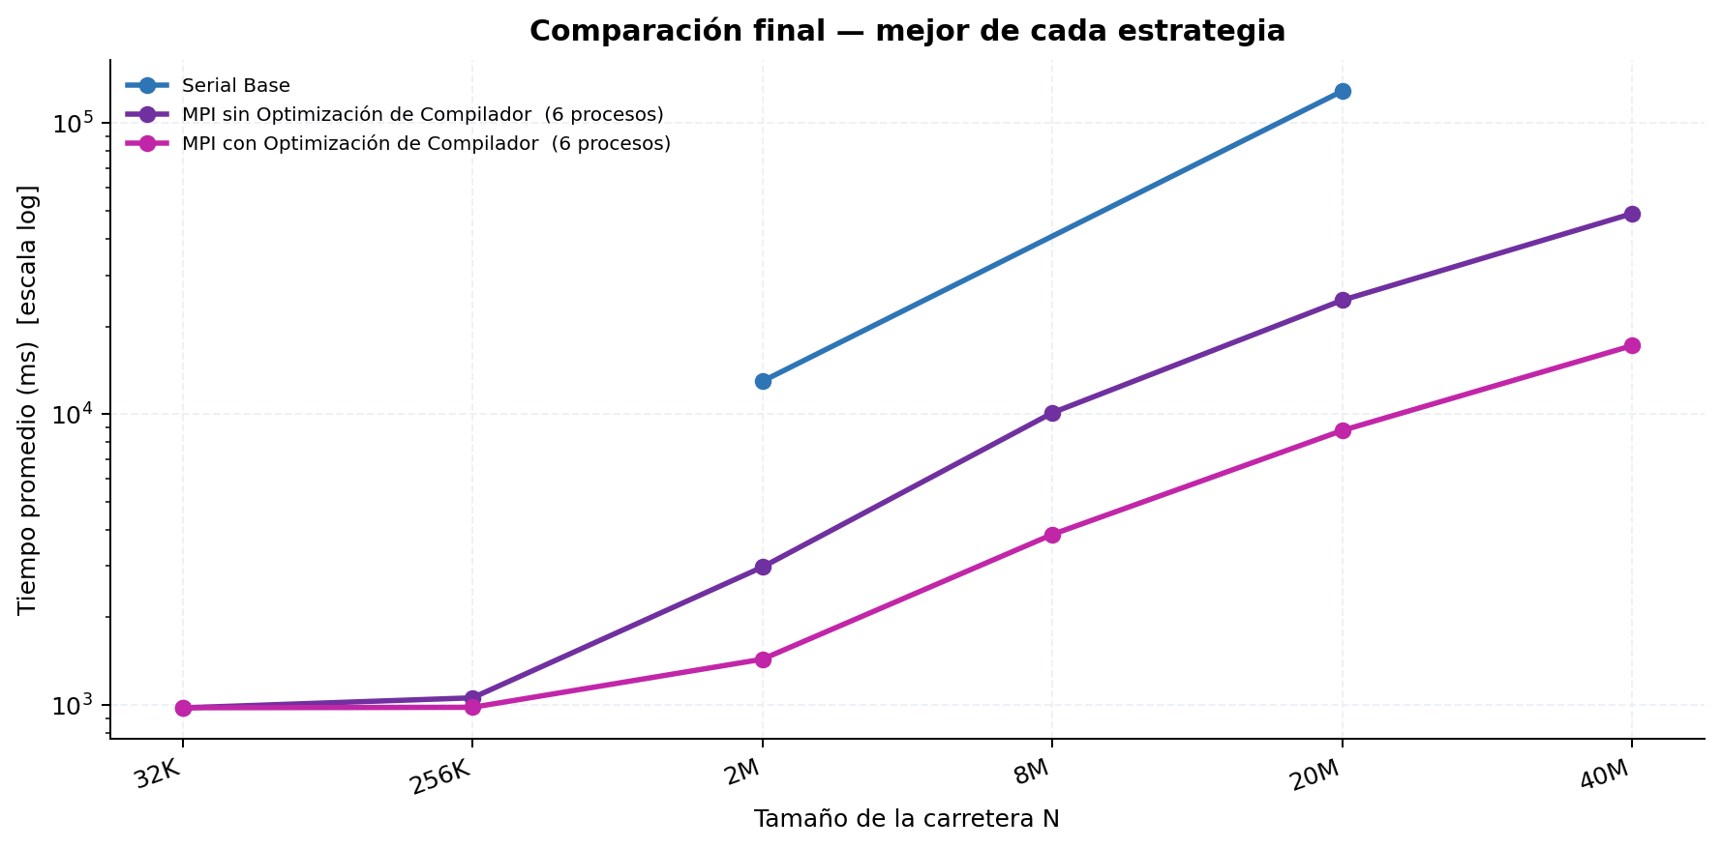
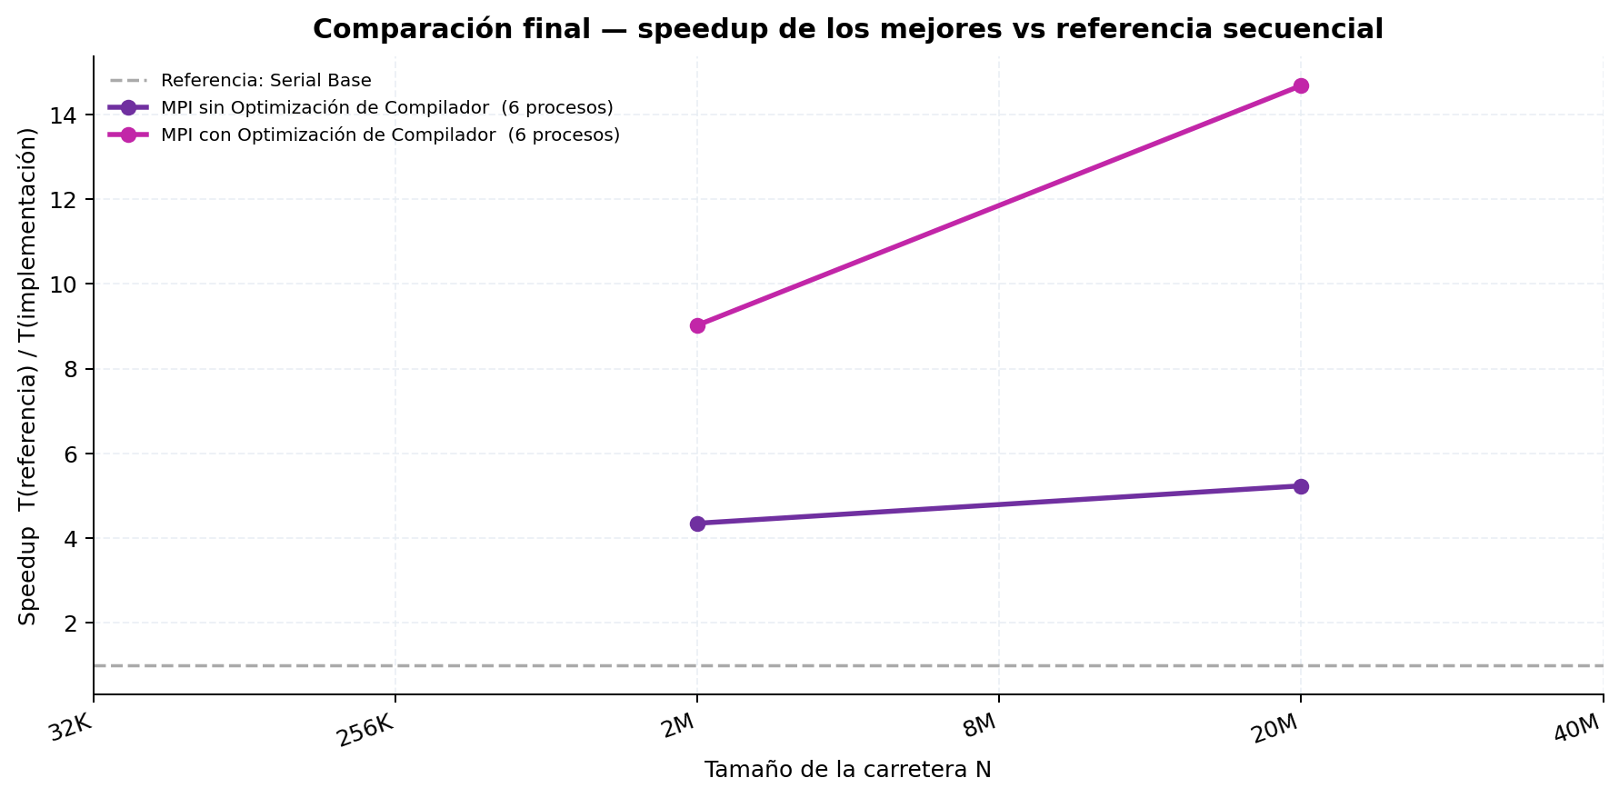
Etapa 3 — Mejor variante secuencial vs mejores variantes MPI
Tabla 1 — Mediciones individuales (ms)
Serial Base
Rep. | N=32K | N=256K | N=2M | N=8M | N=20M | N=40M
1 | — | — | 12,874.550 | — | 128,873.381 | —
2 | — | — | 13,043.870 | — | — | —
3 | — | — | — | — | — | —
4 | — | — | — | — | — | —
5 | — | — | — | — | — | —
6 | — | — | — | — | — | —
7 | — | — | — | — | — | —
8 | — | — | — | — | — | —
9 | — | — | — | — | — | —
10 | — | — | — | — | — | —
Promedio | — | — | 12,959.210 | — | 128,873.381 | —
Desv. Est. | — | — | 84.660 | — | 0.000 | —
CV (%) | — | — | 0.65 | — | 0.00 | —

MPI sin Optimización de Compilador (6 procesos)
Rep. | N=32K | N=256K | N=2M | N=8M | N=20M | N=40M
1 | 974.914 | 1,060.338 | 3,011.331 | 10,045.779 | 24,505.810 | 48,856.301
2 | 976.909 | 1,042.362 | 2,941.720 | 9,972.749 | 24,601.207 | 48,889.040
3 | 973.017 | 1,050.430 | 2,932.206 | 10,038.256 | 24,537.317 | 48,861.890
4 | 976.674 | 1,066.442 | 3,001.237 | 10,171.176 | 24,990.705 | 49,037.973
5 | 967.697 | 1,062.328 | 2,994.057 | 10,177.546 | 24,614.032 | 48,826.441
6 | 973.798 | 1,052.431 | 2,964.625 | 10,071.673 | 24,528.333 | 48,827.638
7 | 985.164 | 1,055.193 | 2,944.731 | 10,082.277 | 24,527.889 | 48,804.579
8 | 962.413 | 1,066.573 | 2,995.502 | 10,155.096 | 24,630.317 | 49,038.323
9 | 984.946 | 1,062.602 | 3,005.166 | 10,142.752 | 24,628.739 | 48,849.865
10 | 990.849 | 1,058.321 | 2,986.936 | 10,129.430 | 24,589.069 | 48,838.492
Promedio | 976.638 | 1,057.702 | 2,977.751 | 10,098.673 | 24,615.342 | 48,883.054
Desv. Est. | 8.063 | 7.281 | 27.805 | 63.916 | 132.475 | 80.517
CV (%) | 0.83 | 0.69 | 0.93 | 0.63 | 0.54 | 0.16

MPI con Optimización de Compilador (6 procesos)
Rep. | N=32K | N=256K | N=2M | N=8M | N=20M | N=40M
1 | 975.519 | 974.696 | 1,435.758 | 3,986.390 | 8,747.612 | 16,990.405
2 | 973.808 | 974.255 | 1,426.225 | 3,779.186 | 8,751.202 | 17,125.787
3 | 974.712 | 982.370 | 1,406.564 | 3,803.610 | 8,764.757 | 17,010.061
4 | 986.178 | 980.922 | 1,446.174 | 3,837.632 | 8,669.346 | 16,979.589
5 | 971.702 | 979.755 | 1,460.068 | 3,874.983 | 9,120.965 | 17,180.075
6 | 990.502 | 983.001 | 1,441.500 | 3,788.380 | 8,715.524 | 17,329.154
7 | 970.841 | 979.584 | 1,409.087 | 3,826.777 | 8,686.863 | 17,475.084
8 | 974.726 | 985.412 | 1,444.102 | 3,895.927 | 8,733.541 | 17,250.694
9 | 988.254 | 985.628 | 1,459.949 | 3,881.634 | 8,811.995 | 17,397.247
10 | 970.281 | 984.861 | 1,430.548 | 3,868.637 | 8,797.463 | 17,149.523
Promedio | 977.652 | 981.048 | 1,435.997 | 3,854.316 | 8,779.927 | 17,188.762
Desv. Est. | 7.231 | 3.879 | 17.517 | 58.441 | 121.215 | 164.197
CV (%) | 0.74 | 0.40 | 1.22 | 1.52 | 1.38 | 0.96

Tabla 2 — Tiempo promedio y Speedup (referencia: Serial Base)
Implementación | N=32K Promedio (ms) | N=32K Speedup | N=256K Promedio (ms) | N=256K Speedup | N=2M Promedio (ms) | N=2M Speedup | N=8M Promedio (ms) | N=8M Speedup | N=20M Promedio (ms) | N=20M Speedup | N=40M Promedio (ms) | N=40M Speedup | Speedup Promedio
Serial Base | N/D | 1.0000 | N/D | 1.0000 | 12,959.210 | 1.0000 | N/D | 1.0000 | 128,873.381 | 1.0000 | N/D | 1.0000 | 1.00
MPI sin Optimización de Compilador (6 procesos) | 976.638 | N/D | 1,057.702 | N/D | 2,977.751 | 4.3520 | 10,098.673 | N/D | 24,615.342 | 5.2355 | 48,883.054 | N/D
MPI con Optimización de Compilador (6 procesos) | 977.652 | N/D | 981.048 | N/D | 1,435.997 | 9.0245 | 3,854.316 | N/D | 8,779.927 | 14.6782 | 17,188.762 | N/D

4. Densidad
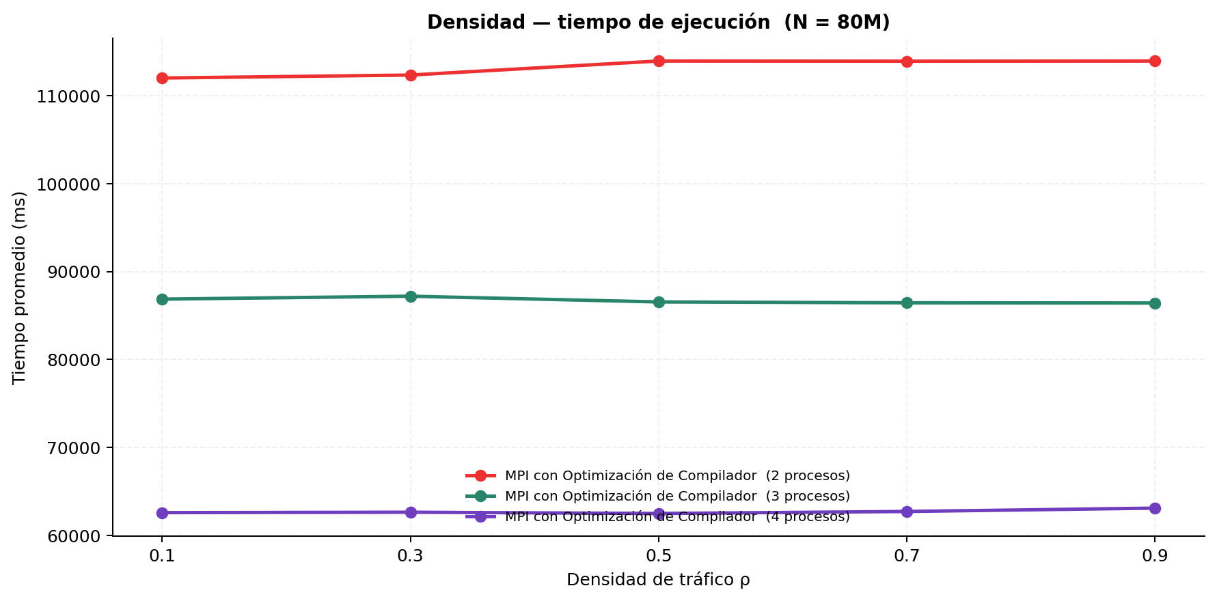
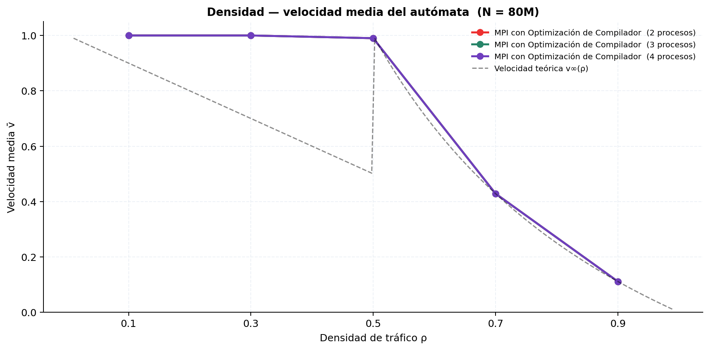
Experimento de densidad — N = 80M
Tiempo de ejecución promedio (ms)
Implementación | ρ = 0.10 | ρ = 0.30 | ρ = 0.50 | ρ = 0.70 | ρ = 0.90
Serial Base | — | — | — | — | —
MPI con Optimización de Compilador (2 procesos) | 112,015.414 | 112,354.020 | 113,950.386 | 113,930.515 | 113,948.528
MPI con Optimización de Compilador (3 procesos) | 86,870.350 | 87,203.606 | 86,550.119 | 86,452.407 | 86,433.202
MPI con Optimización de Compilador (4 procesos) | 62,589.894 | 62,636.897 | 62,490.811 | 62,721.426 | 63,103.609

Velocidad media del autómata v̄
Implementación | ρ = 0.10 | ρ = 0.30 | ρ = 0.50 | ρ = 0.70 | ρ = 0.90
Serial Base | — | — | — | — | —
MPI con Optimización de Compilador (2 procesos) | 1.000000 | 1.000000 | 0.990100 | 0.428600 | 0.111100
MPI con Optimización de Compilador (3 procesos) | 1.000000 | 1.000000 | 0.990100 | 0.428600 | 0.111100
MPI con Optimización de Compilador (4 procesos) | 1.000000 | 1.000000 | 0.990200 | 0.428600 | 0.111100

